关系图
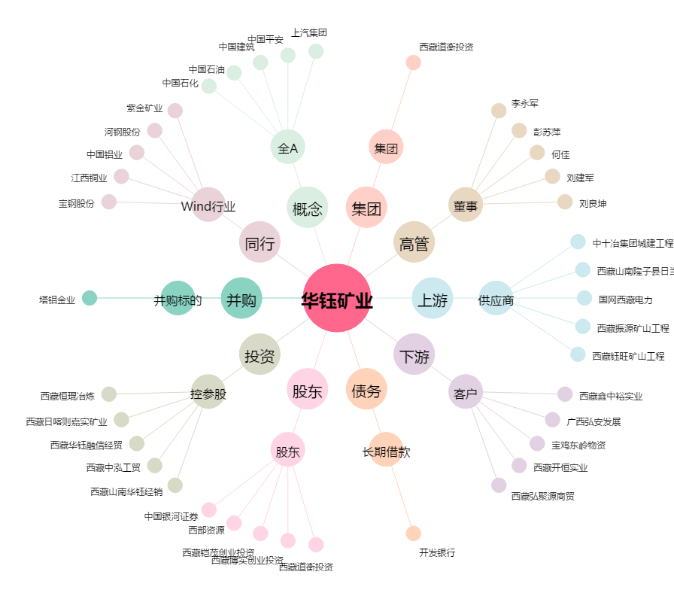
华钰矿业[601020.SH] - 关系概览图

